Hoja1
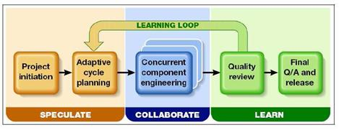
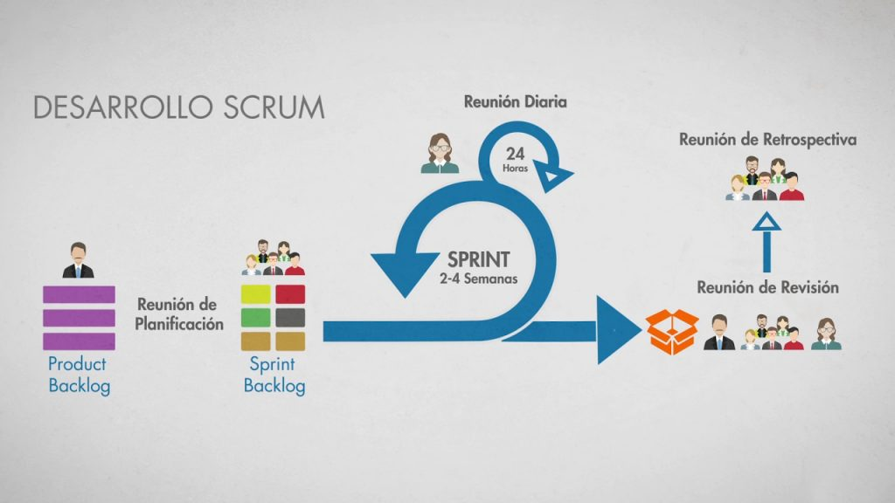
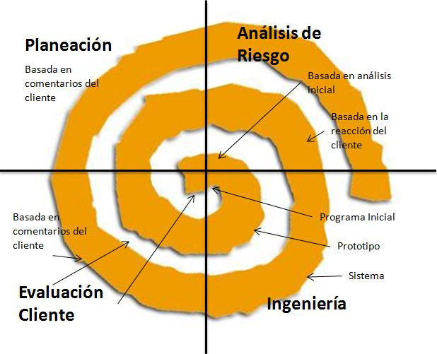
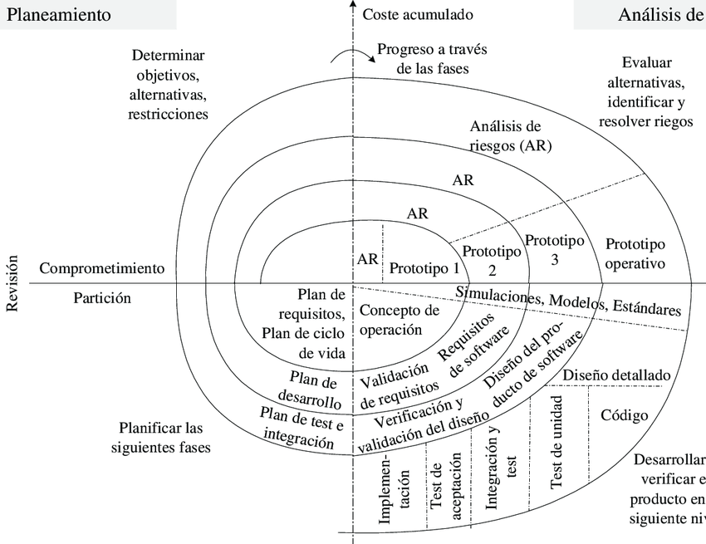
Criterios | Paradigmas
 | CASCADA | MODELO V | RAD | INCREMENTAL | PROTOTIPOS | ESPIRAL | XP | SCRUM | ADS | CM
Disponibilidad de recursos |  |  |  | 0.5 | 0.5 | 0.5 | 0.5 | 0.5 | 0.5 | 0.5
Complejidad del proyecto |  |  | 0.5 | 0.5 | 0.5 |  | 0.5 |  | 0.5 | 0.5
Entendimiento de requerimientos | 1 | 1 | 1
Conocimientos del dominio del problema |  |  |  | 0.5 |  |  | 0.5 | 0.5 | 0.5
Manejo de las perspectivas de riesgos |  |  |  | 1 |  | 1 |  | 1 | 1 | 1
Tiempos de desarrollo |  |  | 1 |  |  | 1 | 1 | 1 | 1 | 1
Costos de los proyectos | 0.5 |  | 0.5 | 0.5 | 0.5 |  | 0.5 | 0.5 | 0.5 | 0.5
Calidad del software |  | 1 |  |  |  | 1 | 1 | 1 | 1 | 1
Documentación | 0.5 |  |  |  |  |  |  |  | 0.5
Total Puntos | 2 | 2 | 3 | 3 | 1.5 | 3.5 | 4 | 4.5 | 5.5 | 4.5

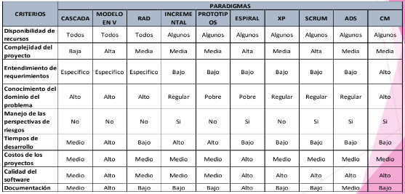

 |  |  |  |  | Si cumple = 1 | alta = 1
 |  |  |  |  | Algunos = 0.5 | media = 0.5
 |  |  |  |  | No cumple = 0 | abaja 0.25

ADS |  |  |  | SCRUM |  |  |  |  |  |  | Espiral

